상품제안서
친환경 극세모 대나무 칫솔 4개 1세트 | 상품코드: F25931

 |  |  |  |  |  |  | 02-412-0044 | www.easy1.co.kr
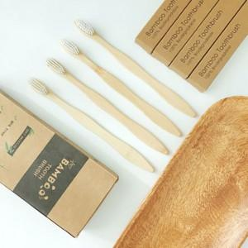

【상세/제작정보】 | 스티커 제작 및 부착 : 별도 문의

【인쇄/포장옵션】 | / 포장지포장

【공급단가】 | 수량 | 200~ | 500~ | 1,000~ | 3,000~ | 5,000~
*VAT별도 | 단가 | 2,830원 | 2,790원 | 2,720원 | 2,610원 | 2,500원

【상품 URL】 | https://easy1.co.kr:443/src/goods_detail.php?gdno=25931

